Solicitud gráfica
 | Área: | Matemáticas |  |  | Fecha:
 | Grado: | 7
 | Título del tema: | Evaluación |  |  | ¿Cuaderno de estudio o recurso? | Recurso
 | Editor: | ANDRES GOMEZ |  |  | Motor del recurso | M5A

 | Código guión o recurso: | MA_06_14_REC310 | ← Para determinar este código, visite la hoja de Ayuda
 |  |  |  |  | ESPECIFICACIÓN DE ARCHIVOS A ENTREGAR
Núm. | Archivo Shutterstock o ruta en web | Imagen para: | Tipo | Ubicación de la imagen en el recurso M5A | Nombre imagen SMALL | Tamaño imagen SMALL | Nombre imagen ZOOM | Tamaño imagen ZOOM | Descripción | Observaciones
IMG01 | ver descripcion | Recurso M5A | Ilustración | Contenido | MA_06_14_REC310_IMG01n.png | 286 x 286 px | MA_06_14_REC310_IMG01a.png | 500 x 500 px | 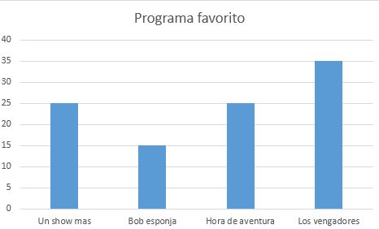
IMG02 | 126112994 | Recurso M5A | Fotografía | Contenido | MA_06_14_REC310_IMG02n.png | 286 x 286 px | MA_06_14_REC310_IMG02a.png | 500 x 500 px
IMG03 | 49024537 | Recurso M5A | Fotografía | Contenido | MA_06_14_REC310_IMG03n.png | 286 x 286 px | MA_06_14_REC310_IMG03a.png | 500 x 500 px
IMG04 | 243039496 | Recurso M5A | Fotografía | Contenido | MA_06_14_REC310_IMG04n.png | 286 x 286 px | MA_06_14_REC310_IMG04a.png | 500 x 500 px
IMG05 | 109819418 | Recurso M5A | Ilustración | Contenido | MA_06_14_REC310_IMG05n.png | 286 x 286 px | MA_06_14_REC310_IMG05a.png | 500 x 500 px | 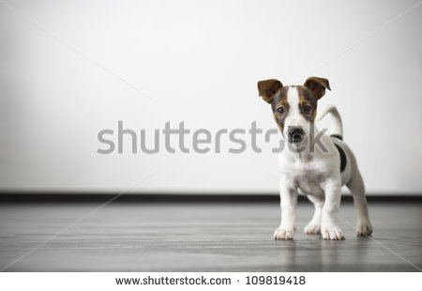 | Por favor la f van en minúscula y en itálica. Igual la r va en itálica.
IMG06 | 121080436 | Recurso M5A | Fotografía | Contenido | MA_06_14_REC310_IMG06n.png | 286 x 286 px | MA_06_14_REC310_IMG06a.png | 500 x 500 px
IMG07 | 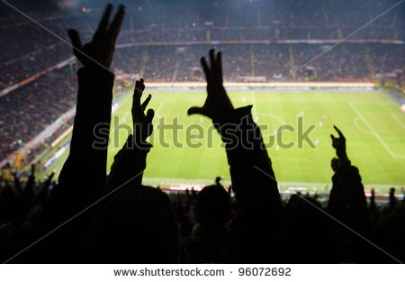 96072692 | Recurso M5A | Fotografía | Contenido | MA_06_14_REC310_IMG07n.png | 286 x 286 px | MA_06_14_REC310_IMG07a.png | 500 x 500 px
IMG08 | 290588108 | Recurso M5A | Fotografía | Contenido | MA_06_14_REC310_IMG08n.png | 286 x 286 px | MA_06_14_REC310_IMG08a.png | 500 x 500 px
IMG09 | 132667022 | Recurso M5A | Fotografía | Contenido | MA_06_14_REC310_IMG09n.png | 286 x 286 px | MA_06_14_REC310_IMG09a.png | 500 x 500 px
IMG10 | 103375553 | Recurso M5A | Fotografía | Contenido | MA_06_14_REC310_IMG10n.png | 286 x 286 px | MA_06_14_REC310_IMG10a.png | 500 x 500 px

#VALUE! | ver descripcion | Recurso M5A |  |  | #VALUE! | #VALUE! | #N/A | #N/A
#VALUE! | ver descripcion | Recurso M5A |  |  | #VALUE! | #VALUE! | #N/A | #N/A
#VALUE! | ver descripcion | Recurso M5A |  |  | #VALUE! | #VALUE! | #N/A | #N/A
#VALUE! | ver descripcion | Recurso M5A |  |  | #VALUE! | #VALUE! | #N/A | #N/A

